申込書
確定版
ＦＡＸ ０２５４－９２－５４７９（阿賀町役場まちづくり観光課）
阿賀町観光ガイド申込書
★わかる範囲でご記入ください。 |  |  |  |  |  |  |  |  | 申込日： |  |  | 令和 |  |  | 年 |  | 月 | 日
ガイド希望日時 |  |  |  | 第１希望 |  | 令和 |  | 年 |  | 月 |  | 日( |  | 曜日) |  |  | 時 | 分から
 |  |  |  | 第２希望 |  | 令和 |  | 年 |  | 月 |  | 日( |  | 曜日) |  |  | 時 | 分から
（雨天は番号に○） |  |  |  | １ 雨天決行 |  |  |  |  | ２ 雨天中止（中止する場合は要連絡）
ガイド希望コース |  |  |  | １ 歴史川港コース |  |  |  |  | ２ 食と小路コース |  |  |  |  |  |  | ３ 麒麟山コース
 |  |  |  | ４ その他（ご記入ください）
（番号に○）
（ふりがな）
申 込 者 氏 名
［団体名・代表者名］
住 所 |  |  |  |  | 〒 |  | －

連 絡 先 |  |  |  | 電話： |  |  |  |  |  |  |  | ＦＡＸ:
 |  |  |  | 携帯： |  |  |  |  |  |  |  | E-mail:
人 数 ・ 年 齢 |  |  |  | 参加人数 |  |  |  | 人 | （うち、男性 |  |  |  |  | 人 | ・ | 女性 |  | 人）
 |  |  |  | 年齢構成 |  |  |  | 歳代～ |  |  |  | 歳代 |  | （うち中学生以下 |  |  |  |  |  | 人）
待ち合わせ場所等 |  |  |  | 待ち合わせ場所 |  |  |  |  |  |  |  |  |  |  |  |  |  |  |  |  | 狐の嫁入り屋敷
 |  |  |  | 待ち合わせ時間 |  |  |  |  |  | 時 |  |  | 分 |  |  |  |  |  |  |  | 麒麟山公園駐車場
阿賀町まので交通手段 |  |  |  | １ 大型バス |  |  |  | ２ 中型バス |  |  |  |  | ３マイクロバス
（番号に○、バス会社 |  |  |  | ※観光バスの場合は会社名（ |  |  |  |  |  |  |  |  |  |  |  |  |  |  | ）
及びその他は記載） |  |  |  | ４ 自家用車 |  |  |  | ５ ＪＲ |  |  |  | ６ その他（ |  |  |  |  |  |  | ）
その他（希望事項等）

〈申し込みの流れ〉
①本申込書を希望日の２週間前（原則）までにＦＡＸ、Ｅメール、郵送等でご提出ください。
☆申込先 〒959-4495 新潟県東蒲原郡阿賀町津川580番地 阿賀町役場まちづくり観光課
電話：0254-92-4766 ／ FAX：0254-92-5479 ／ E-mail：kanko-shouko@town.aga.lg.jp
②申込書到着後にガイドの手配を行い、担当ガイド等から電話にて詳しい打ち合わせを行います。
③希望日時にご案内できないことがありますので、あらかじめご了承ください。
④参加者名簿を当日までに作成し、参加者の当日の体温を記入のうえ、ガイドへ提出してください。
⑤ご不明な点は、事務局（0254-92-4766）までお電話ください。

※事務局記入欄
受付日 | 年 | 月 | 日 | ｺｰｽﾘｰﾀﾞｰへの連絡 |  |  |  |  | 月 |  | 日 |  | 役員への連絡 |  |  |  |  | 月 |  | 日
ガイド名 |  |  |  |  |  |  |  |  |  |  |  |  | お客様へ連絡 |  |  |  |  | 月 |  | 日

マップ①
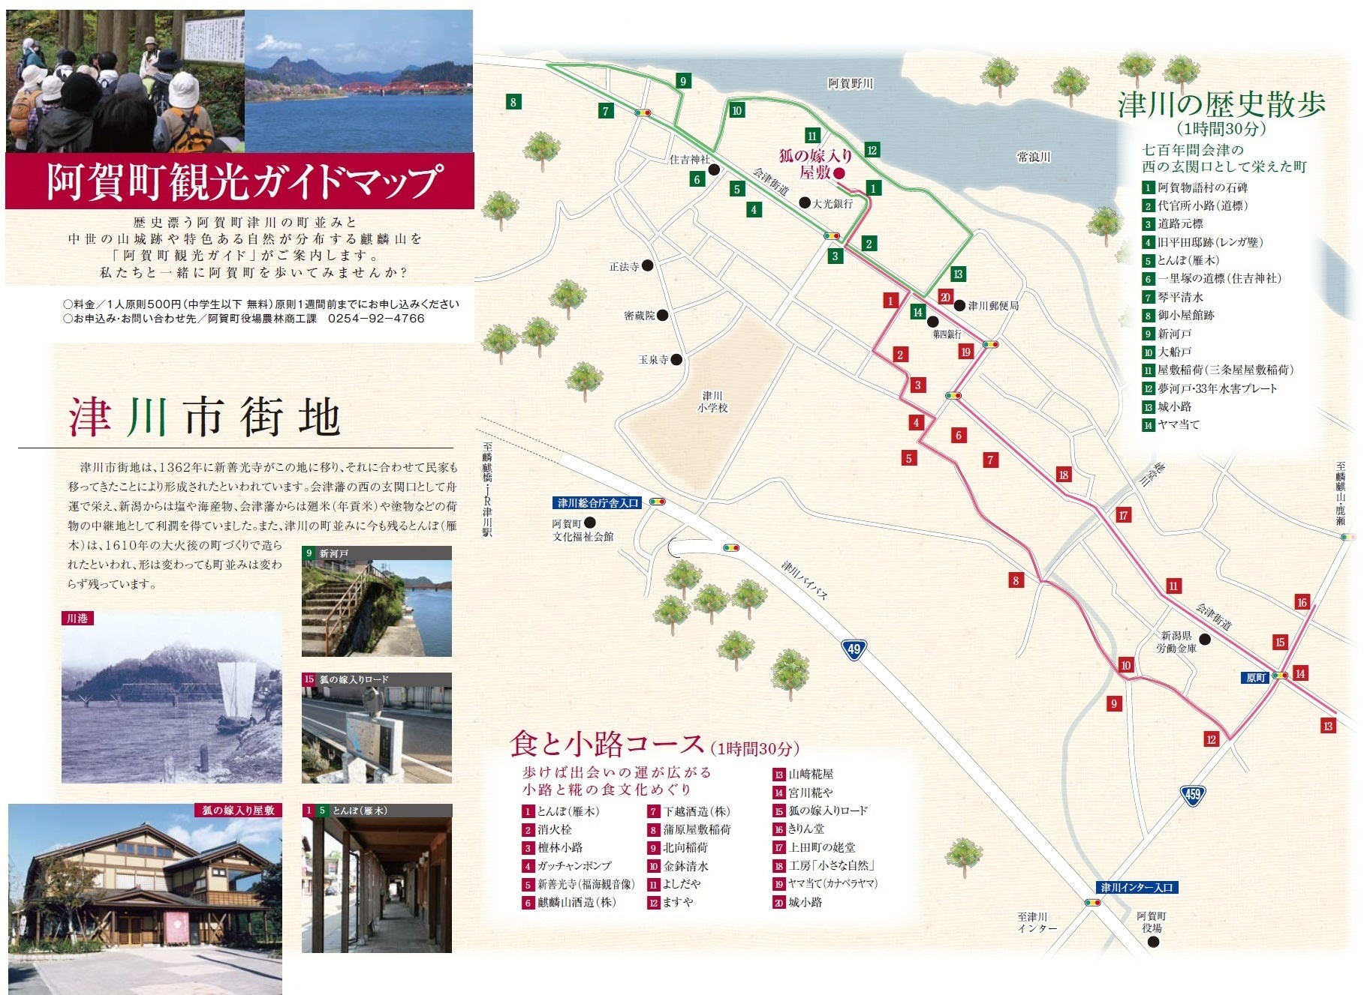

マップ②
